Entry form
Para Golden Spike
2024-05-28
Deadline 15.5.2024
 |  |  |  |  | 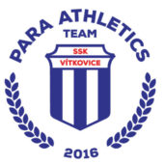

ODDÍL
KONTAKTNÍ OSOBA
EMAIL
TEL. ČÍSLO

VEDOUCÍ VÝPRAVY | 0

PŘÍJMENÍ | JMÉNO | POHLAVÍ | (SDMS) | DATUM NAROZENÍ | SKUPINA | DISCIPLÍNA | OSOBNÍ REKORD | Male | AT - Athlete | T11 | YES | 100m

